상품제안서
무광 백색 쇼핑백 1~3호 | 상품코드: S45226

 |  |  |  |  |  |  | 02-713-8555 | www.synergygift.co.kr
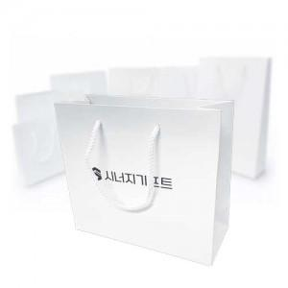

【상세/제작정보】 | <p><span style="font-size: 14pt;">※ 박</span><span style="font-size: 14pt;">인쇄 색상은 검정,금색,은색,빨강,초록,파랑,핑크 7가지입니다.</span></p><p><span style="font-size: 14pt;">※ 양면 인쇄는 앞뒤 디자인이 동일해야 합니다.</span></p><p>&nbsp;</p><p>&nbsp;</p>

【인쇄/포장옵션】 | 박인쇄 / 포장불가능

【공급단가】 | 수량 | 300~ | 500~ | 1,000~ | 3,000~ | 5,000~
*VAT별도 | 1호 | 1,070원 | 1,020원 | 970원 | 940원 | 920원
 | 2호 | 1,200원 | 1,140원 | 1,080원 | 1,060원 | 1,040원
 | 2-1호 | 1,230원 | 1,160원 | 1,110원 | 1,080원 | 1,060원
 | 3호 | 1,480원 | 1,400원 | 1,330원 | 1,290원 | 1,270원

【상품 URL】 | https://www.synergygift.co.kr:443/src/goods_detail.php?gdno=45226

